Capacidade de Corrente
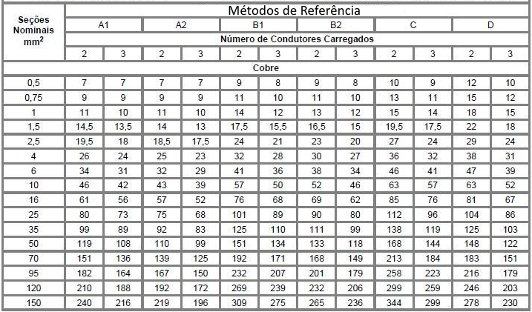
CIRCUITO | DESCRIÇÃO | ILUMINAÇÃO |  | TOMADA DE USO GERAL |  | TUE | POT. TOTAL | TENSÃO | CORRENTE DE PROJETO [IP] | FCA | FCT | FCR | CAPACIDADE DE CORRENTE [IC] | CAPACIDADE DE CORRENTE TABELADA [IC']*[1] | RESULTADO DO CRITÉRIO DA CAP. CORRENTE

 |  | 100 VA | 200 VA | 100 VA | 600 VA | (VA) | (VA) | (V) | (A) | - | - | - | (A) | (A) | [mm²]
1 | ILUM. EXTERNA | 8 | 2 |  |  |  | 1200 | 127 | 9.45 | 0.60 | 1.00 | 1.00 | 15.75 | 21.00 | 2.50
2 | ILUM. INTERNA | 13 | 2 |  |  |  | 1700 | 127 | 13.39 | 0.60 | 1.00 | 1.00 | 22.31 | 28.00 | 4.00
3 | TOMADAS COZINHA |  |  | 3 | 3 |  | 2100 | 127 | 16.54 | 0.60 | 1.00 | 1.00 | 27.56 | 28.00 | 4.00
4 | TOMADAS AREA DE SERVIÇO + BANHEIRO EXTERNO |  |  | 1 | 3 |  | 1900 | 127 | 14.96 | 0.60 | 1.00 | 1.00 | 24.93 | 28.00 | 4.00
5 | TOMADAS AREA DE LAZER + CORREDOR FRONTAL |  |  | 1 | 3 |  | 1900 | 127 | 14.96 | 0.60 | 1.00 | 1.00 | 24.93 | 28.00 | 4.00
6 | TOMADAS QUARTO + BANHEIRO INTERNO |  |  | 1 | 4 |  | 2500 | 127 | 19.69 | 0.60 | 1.00 | 1.00 | 32.81 | 36.00 | 6.00
7 | TOMADAS SUÍTE |  |  | 2 | 3 |  | 2000 | 127 | 15.75 | 0.65 | 1.00 | 1.00 | 24.23 | 28.00 | 4.00
8 | TOMADAS SALA |  |  | 2 | 3 |  | 2000 | 127 | 15.75 | 0.60 | 1.00 | 1.00 | 26.25 | 28.00 | 4.00
9 | TOMADAS BANHEIRO DA SUÍTE + GARAGEM |  |  |  | 3 |  | 1800 | 127 | 14.17 | 0.65 | 1.00 | 1.00 | 21.80 | 28.00 | 4.00
10 | CHUVEIRO SUÍTE |  |  |  |  | 5400 | 5400 | 220 | 24.55 | 0.60 | 1.00 | 1.00 | 40.91 | 50.00 | 10.00
11 | CHUVEIRO SOCIAL |  |  |  |  | 5400 | 5400 | 220 | 24.55 | 0.60 | 1.00 | 1.00 | 40.91 | 50.00 | 10.00
12 | MÁQ. LAVAR |  |  |  |  | 2625 | 2625 | 220 | 11.93 | 0.60 | 1.00 | 1.00 | 19.89 | 21.00 | 2.50
13 | AR CONDICIONADO QUARTO |  |  |  |  | 1650 | 1650 | 220 | 7.50 | 0.60 | 1.00 | 1.00 | 12.50 | 15.50 | 1.50
14 | AR CONDICIONADO SUITE |  |  |  |  | 1650 | 1650 | 220 | 7.50 | 0.65 | 1.00 | 1.00 | 11.54 | 12.00 | 1.00
15 | BOMBA PISCINA |  |  |  |  | 400 | 400 | 127 | 3.15 | 0.60 | 1.00 | 1.00 | 5.25 | 8.00 | 0.50
16 | FORNO MICROONDAS |  |  |  |  | 1760 | 1760 | 220 | 8.00 | 0.60 | 1.00 | 1.00 | 13.33 | 15.50 | 1.50
17 | MOTOR DO PORTÃO |  |  |  |  | 300 | 300 | 220 | 1.36 | 0.65 | 1.00 | 1.00 | 2.10 | 8.00 | 0.50
18 | CIRCUITO RESERVA |  |  |  | 1 |  | 600 | 127 | 4.72 | 0.57 | 1.00 | 1.00 | 8.29 | 10.00 | 0.75
19 | CIRCUITO RESERVA |  |  |  | 1 |  | 600 | 127 | 4.72 | 0.57 | 1.00 | 1.00 | 8.29 | 10.00 | 0.75
20 | CIRCUITO RESERVA |  |  |  | 1 |  | 600 | 127 | 4.72 | 0.57 | 1.00 | 1.00 | 8.29 | 10.00 | 0.75
21 | CIRCUITO RESERVA |  |  |  | 1 |  | 600 | 127 | 4.72 | 0.57 | 1.00 | 1.00 | 8.29 | 10.00 | 0.75
22 | ALIMENTADOR |  |  |  |  |  | 38685 | 380 | 101.80 | 1.00 | 1.00 | 1.00 | 101.80 | 110.00 | 35.00

REFERÊNCIAS
[1]: Tabela de capacidade de condução de corrente em ampéres (Referência B1/3 condutores carregados)
[IC']: Capacidade de corrente que será usada para dimensionar eletrodutos

Tabela 1: Capacidade de condução de Corrente

Limite de Queda de Tensão
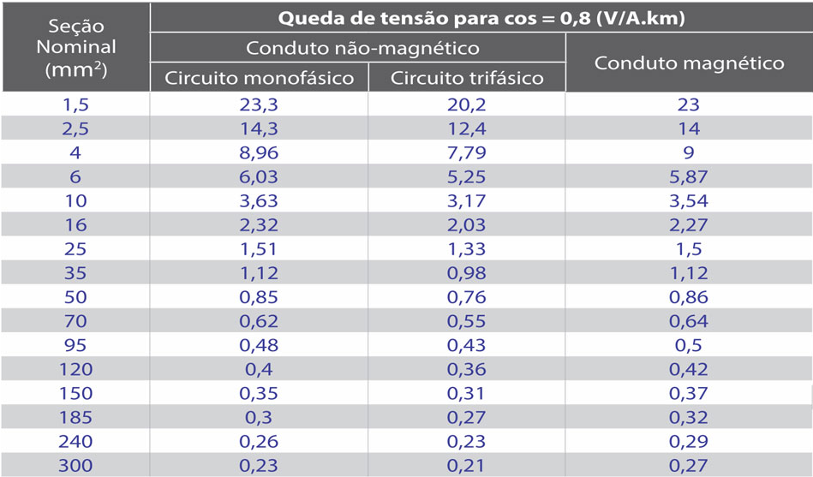
OBSERVAÇÕES |  |  |  |  |  |  |  |  |  | Tabela 2 - Queda de tensão unitária
1) Os valores de "ΔV" utlizado nas tabelas a seguir será escolhido baseando-se na secção sugerida pelo método "Capacidade de Corrente" e com FP = 0.8

LEGENDA |  | EXEMPLO |  |  | ANOTAÇÃO EXTRA
PL: Ponto de Luz |  | QDC até ponto de luz A = QDC - PL(A) |  |  | Se houver mais um de um ponto de luz com mesma letra, eles serão numerados conforme proximadade do QDC, onde PL(A1) é o ponto de luz A mais proximo do QDC.
TM: Tomada |  | Ponto de luz A até tomada 8 = PL(A) - TM(8)

CIRCUITO 1: ILUMINAÇÃO EXTERNA
TRECHO | Potência aparente do trecho (VA) | Tensão (V) | Corrente de projeto (A) | Comprimento do circuito (m) | Comprimento do circuito (km) | ΔV (V/A*km) [1] | Δe_trecho (%) | Δe_acumulado (%) | Secção sugerida (mm²)

QDC - PL(N1) | 400 | 127 | 3.1496 | 14.6299 | 0.0146 | 14.3 | 0.5188 | 0.5188 | 2.5
PL(N1) - PL(N2) | 300 | 127 | 2.3622 | 4.0478 | 0.0040 | 14.3 | 0.1077 | 0.6265
PL(N2) - PL(N3) | 200 | 127 | 1.5748 | 4.4529 | 0.0045 | 14.3 | 0.0790 | 0.7055
PL(N3) - PL(O) | 100 | 127 | 0.7874 | 4.1230 | 0.0041 | 14.3 | 0.0366 | 0.7420
QDC - PL(M1) | 200 | 127 | 1.5748 | 9.9800 | 0.0100 | 14.3 | 0.1770 | 0.9190
PL(M1) - PL(M2) | 100 | 127 | 0.7874 | 3.3423 | 0.0033 | 14.3 | 0.0296 | 0.9486
QDC - PL(Q1) | 600 | 127 | 4.7244 | 8.1342 | 0.0081 | 14.3 | 0.4327 | 1.3813
PL(Q1) - PL(Q2) | 100 | 127 | 0.7874 | 4.5681 | 0.0046 | 14.3 | 0.0405 | 1.4218
PL(Q1) - PL(P1) | 400 | 127 | 3.1496 | 4.7577 | 0.0048 | 14.3 | 0.1687 | 1.5905
PL(P1) - PL(P2) | 200 | 127 | 1.5748 | 11.3518 | 0.0114 | 14.3 | 0.2013 | 1.7918

CIRCUITO 2: ILUMINAÇÃO INTERNA
TRECHO | Potência aparente do trecho (VA) | Tensão (V) | Corrente de projeto (A) | Comprimento do circuito (m) | Comprimento do circuito (km) | ΔV (V/A*km) [1] | Δe_trecho (%) | Δe_acumulado (%) | Secção sugerida (mm²)

QDC - PL(I) | 600 | 127 | 4.7244 | 1.7907 | 0.0018 | 14.3 | 0.0953 | 0.0953 | 2.5
PL(I) - PL(K1) | 400 | 127 | 3.1496 | 3.5157 | 0.0035 | 14.3 | 0.1247 | 0.2199
PL(K1) - PL(K2) | 200 | 127 | 1.5748 | 3.3047 | 0.0033 | 14.3 | 0.0586 | 0.2785
PL(I) - PL(J) | 100 | 127 | 0.7874 | 2.2797 | 0.0023 | 14.3 | 0.0202 | 0.2988
QDC - PL(H) | 600 | 127 | 4.7244 | 2.3817 | 0.0024 | 14.3 | 0.1267 | 0.4254
PL(H) - PL(G) | 500 | 127 | 3.9370 | 2.3019 | 0.0023 | 14.3 | 0.1020 | 0.5275
PL(G) - PL(F) | 400 | 127 | 3.1496 | 2.0812 | 0.0021 | 14.3 | 0.0738 | 0.6013
PL(F) - PL(E) | 300 | 127 | 2.3622 | 1.9262 | 0.0019 | 14.3 | 0.0512 | 0.6525
PL(E) - PL(D) | 100 | 127 | 0.7874 | 2.5341 | 0.0025 | 14.3 | 0.0225 | 0.6750
PL(E) - PL(C.) | 100 | 127 | 0.7874 | 3.4513 | 0.0035 | 14.3 | 0.0306 | 0.7056
QDC - PL(B1) | 500 | 127 | 3.9370 | 1.8081 | 0.0018 | 14.3 | 0.0802 | 0.7858
PL(B1) - PL(A) | 100 | 127 | 0.7874 | 1.9812 | 0.0020 | 14.3 | 0.0176 | 0.8033
PL(B1) - PL(B2) | 300 | 127 | 2.3622 | 1.5363 | 0.0015 | 14.3 | 0.0409 | 0.8442
PL(B2) - PL(B3) | 200 | 127 | 1.5748 | 1.2609 | 0.0013 | 14.3 | 0.0224 | 0.8665
PL(B3) - PL(B4) | 100 | 127 | 0.7874 | 1.5118 | 0.0015 | 14.3 | 0.0134 | 0.8799

CIRCUITO 3: TOMADAS DA COZINHA
TRECHO | Potência aparente do trecho (VA) | Tensão (V) | Corrente de projeto (A) | Comprimento do circuito (m) | Comprimento do circuito (km) | ΔV (V/A*km) [1] | Δe_trecho (%) | Δe_acumulado (%) | Secção sugerida (mm²)

QDC - PL(E) | 2100 | 127 | 16.5354 | 9.9913 | 0.0100 | 8.96 | 1.1656 | 1.1656 | 4.0
PL(E) - TM(3_1) | 200 | 127 | 1.5748 | 0.8718 | 0.0009 | 8.96 | 0.0097 | 1.1753
TM(3_1) - TM(3_2) | 100 | 127 | 0.7874 | 1.2167 | 0.0012 | 8.96 | 0.0068 | 1.1820
PL(E) - TM(3_3) | 100 | 127 | 0.7874 | 1.0287 | 0.0010 | 8.96 | 0.0057 | 1.1877
PL(E) - TM(3_4) | 1200 | 127 | 9.4488 | 1.3719 | 0.0014 | 8.96 | 0.0915 | 1.2792
PL(E) - TM(3_5) | 600 | 127 | 4.7244 | 0.8106 | 0.0008 | 8.96 | 0.0270 | 1.3062

CIRCUITO 4: TOMADAS AREA DE SERVIÇO + BANHEIRO EXTERNO (TUG)
TRECHO | Potência aparente do trecho (VA) | Tensão (V) | Corrente de projeto (A) | Comprimento do circuito (m) | Comprimento do circuito (km) | ΔV (V/A*km) [1] | Δe_trecho (%) | Δe_acumulado (%) | Secção sugerida (mm²)

QDC - PL(E) | 1900 | 127 | 14.9606 | 9.9913 | 0.0100 | 8.96 | 1.0546 | 1.0546 | 4.0
PL(E) - TM(4_1) | 600 | 127 | 4.7244 | 2.5581 | 0.0026 | 8.96 | 0.0853 | 1.1398
PL(E) - PL(C.) | 1300 | 127 | 10.2362 | 3.4513 | 0.0035 | 8.96 | 0.2492 | 1.3891
PL(C.) - TM(4_2) | 100 | 127 | 0.7874 | 0.8928 | 0.0009 | 8.96 | 0.0050 | 1.3940
PL(C.) - TM(4_3) | 1200 | 127 | 9.4488 | 0.4261 | 0.0004 | 8.96 | 0.0284 | 1.4224

CIRCUITO 5: TOMADAS AREA DE LAZER + CORREDOR FRONTAL (TUG)
TRECHO | Potência aparente do trecho (VA) | Tensão (V) | Corrente de projeto (A) | Comprimento do circuito (m) | Comprimento do circuito (km) | ΔV (V/A*km) [1] | Δe_trecho (%) | Δe_acumulado (%) | Secção sugerida (mm²)

QDC - PL(Q2) | 1900 | 127 | 14.9606 | 9.7753 | 0.0098 | 8.96 | 1.0318 | 1.0318 | 4.0
PL(Q2) - TM(5_1) | 600 | 127 | 4.7244 | 1.3595 | 0.0014 | 8.96 | 0.0453 | 1.0771
PL(Q2) - TM(5_2) | 100 | 127 | 0.7874 | 1.1983 | 0.0012 | 8.96 | 0.0067 | 1.0837
PL(Q2) - TM(5_3) | 1200 | 127 | 9.4488 | 1.9548 | 0.0020 | 8.96 | 0.1303 | 1.2141

CIRCUITO 6: TOMADAS QUARTO + BANHEIRO INTERNO (TUG)
TRECHO | Potência aparente do trecho (VA) | Tensão (V) | Corrente de projeto (A) | Comprimento do circuito (m) | Comprimento do circuito (km) | ΔV (V/A*km) [1] | Δe_trecho (%) | Δe_acumulado (%) | Secção sugerida (mm²)

QDC - PL(G) | 2500 | 127 | 19.6850 | 4.6836 | 0.0047 | 6.03 | 0.4378 | 0.4378 | 6.0
PL(G) - TM(6_1) | 1200 | 127 | 9.4488 | 1.7480 | 0.0017 | 6.03 | 0.0784 | 0.5162
PL(G) - TM(6_2) | 700 | 127 | 5.5118 | 1.7113 | 0.0017 | 6.03 | 0.0448 | 0.5610
TM(6_2) - TM(6_3) | 100 | 127 | 0.7874 | 2.0504 | 0.0021 | 6.03 | 0.0077 | 0.5686
PL(G) - PL(F) | 600 | 127 | 4.7244 | 2.0812 | 0.0021 | 6.03 | 0.0467 | 0.6153
PL(F) - TM(6_4) | 600 | 127 | 4.7244 | 1.8289 | 0.0018 | 6.03 | 0.0410 | 0.6563

CIRCUITO 7: TOMADAS SUÍTE (TUG)
TRECHO | Potência aparente do trecho (VA) | Tensão (V) | Corrente de projeto (A) | Comprimento do circuito (m) | Comprimento do circuito (km) | ΔV (V/A*km) [1] | Δe_trecho (%) | Δe_acumulado (%) | Secção sugerida (mm²)

QDC - PL(J) | 2000 | 127 | 15.7480 | 4.0703 | 0.0041 | 8.96 | 0.4522 | 0.4522 | 4.0
PL(J) - TM(7_1) | 1200 | 127 | 9.4488 | 1.1891 | 0.0012 | 8.96 | 0.0793 | 0.5315
PL(J) - TM(7_2) | 700 | 127 | 5.5118 | 1.3409 | 0.0013 | 8.96 | 0.0521 | 0.5836
TM(7_2) - TM(7_3) | 100 | 127 | 0.7874 | 1.8905 | 0.0019 | 8.96 | 0.0105 | 0.5941
PL(J) - TM(7_4) | 100 | 127 | 0.7874 | 2.9588 | 0.0030 | 8.96 | 0.0164 | 0.6106

CIRCUITO 8: TOMADAS SALA (TUG)
TRECHO | Potência aparente do trecho (VA) | Tensão (V) | Corrente de projeto (A) | Comprimento do circuito (m) | Comprimento do circuito (km) | ΔV (V/A*km) [1] | Δe_trecho (%) | Δe_acumulado (%) | Secção sugerida (mm²)

QDC - TM(8_2) | 800 | 127 | 6.2992 | 3.7176 | 0.0037 | 8.96 | 0.1652 | 0.1652 | 4.0
TM(8_2) - TM(8_1) | 100 | 127 | 0.7874 | 2.0099 | 0.0020 | 8.96 | 0.0112 | 0.1764
TM(8_2) - TM(8_3) | 600 | 127 | 4.7244 | 2.9255 | 0.0029 | 8.96 | 0.0975 | 0.2739
QDC - TM(8_4) | 1200 | 127 | 9.4488 | 2.6255 | 0.0026 | 8.96 | 0.1750 | 0.4489

CIRCUITO 9: TOMADAS BANHEIRO DA SUÍTE + GARAGEM (TUG)
TRECHO | Potência aparente do trecho (VA) | Tensão (V) | Corrente de projeto (A) | Comprimento do circuito (m) | Comprimento do circuito (km) | ΔV (V/A*km) [1] | Δe_trecho (%) | Δe_acumulado (%) | Secção sugerida (mm²)

QDC - PL(J2) | 1800 | 127 | 14.1732 | 4.0703 | 0.0041 | 8.96 | 0.4070 | 0.4070 | 4.0
PL(J2) - TM(9_1) | 1200 | 127 | 9.4488 | 1.7958 | 0.0018 | 8.96 | 0.1197 | 0.5267
PL(J2) - TM(9_2) | 600 | 127 | 4.7244 | 4.2610 | 0.0043 | 8.96 | 0.1420 | 0.6687

CIRCUITO 10: CHUVEIRO SUÍTE (TUE)
TRECHO | Potência aparente do trecho (VA) | Tensão (V) | Corrente de projeto (A) | Comprimento do circuito (m) | Comprimento do circuito (km) | ΔV (V/A*km) [1] | Δe_trecho (%) | Δe_acumulado (%) | Secção sugerida (mm²)

QDC - CHUVEIRO SUÍTE | 5400 | 220 | 24.5455 | 3.5454 | 0.0035 | 3.63 | 0.1436 | 0.1436 | 10.0

CIRCUITO 11: CHUVEIRO SOCIAL (TUE)
TRECHO | Potência aparente do trecho (VA) | Tensão (V) | Corrente de projeto (A) | Comprimento do circuito (m) | Comprimento do circuito (km) | ΔV (V/A*km) [1] | Δe_trecho (%) | Δe_acumulado (%) | Secção sugerida (mm²)

QDC - CHUVEIRO SOCIAL | 5400 | 220 | 24.5455 | 8.3942 | 0.0084 | 3.63 | 0.3400 | 0.3400 | 10.0

CIRCUITO 12: MÁQ. LAVAR (TUE)
TRECHO | Potência aparente do trecho (VA) | Tensão (V) | Corrente de projeto (A) | Comprimento do circuito (m) | Comprimento do circuito (km) | ΔV (V/A*km) [1] | Δe_trecho (%) | Δe_acumulado (%) | Secção sugerida (mm²)

QDC - MÁQ. LAVAR | 2625 | 220 | 11.9318 | 12.4767 | 0.0125 | 14.3 | 0.9677 | 0.9677 | 2.5

CIRCUITO 13: AR CONDICIONADO QUARTO (TUE)
TRECHO | Potência aparente do trecho (VA) | Tensão (V) | Corrente de projeto (A) | Comprimento do circuito (m) | Comprimento do circuito (km) | ΔV (V/A*km) [1] | Δe_trecho (%) | Δe_acumulado (%) | Secção sugerida (mm²)

QDC - AR COND. QUARTO | 1650 | 220 | 7.5000 | 8.0560 | 0.0081 | 23.3 | 0.6399 | 0.6399 | 1.5

CIRCUITO 14: AR CONDICIONADO SUITE (TUE)
TRECHO | Potência aparente do trecho (VA) | Tensão (V) | Corrente de projeto (A) | Comprimento do circuito (m) | Comprimento do circuito (km) | ΔV (V/A*km) [1] | Δe_trecho (%) | Δe_acumulado (%) | Secção sugerida (mm²)

QDC -AR COND. SUÍTE | 1650 | 220 | 7.5000 | 5.7345 | 0.0057 | 23.3 | 0.4555 | 0.4555 | 1.5

CIRCUITO 15: BOMBA PISCINA (TUE)
TRECHO | Potência aparente do trecho (VA) | Tensão (V) | Corrente de projeto (A) | Comprimento do circuito (m) | Comprimento do circuito (km) | ΔV (V/A*km) [1] | Δe_trecho (%) | Δe_acumulado (%) | Secção sugerida (mm²)

QDC - BOM. PISCINA | 400 | 127 | 3.1496 | 25.8727 | 0.0259 | 23.3 | 1.4950 | 1.4950 | 1.5

CIRCUITO 16: FORNO MICROONDAS (TUE)
TRECHO | Potência aparente do trecho (VA) | Tensão (V) | Corrente de projeto (A) | Comprimento do circuito (m) | Comprimento do circuito (km) | ΔV (V/A*km) [1] | Δe_trecho (%) | Δe_acumulado (%) | Secção sugerida (mm²)

QDC - MICROONDAS | 1760 | 220 | 8.0000 | 11.7094 | 0.0117 | 23.3 | 0.9921 | 0.9921 | 1.5

CIRCUITO 17: MOTOR DO PORTÃO (TUE)
TRECHO | Potência aparente do trecho (VA) | Tensão (V) | Corrente de projeto (A) | Comprimento do circuito (m) | Comprimento do circuito (km) | ΔV (V/A*km) [1] | Δe_trecho (%) | Δe_acumulado (%) | Secção sugerida (mm²)

QDC - M. PORTÃO | 300 | 220 | 1.3636 | 13.8046 | 0.0138 | 23.3 | 0.1994 | 0.1994 | 1.5

CIRCUITO 22: ALIMENTADOR
TRECHO | Potência aparente do trecho (VA) | Tensão (V) | Corrente de projeto (A) | Comprimento do circuito (m) | Comprimento do circuito (km) | ΔV (V/A*km) [1] | Δe_trecho (%) | Δe_acumulado (%) | Secção sugerida (mm²)

MEDIDOR - QDC | 38685 | 380 | 101.8026 | 7.4527 | 0.0075 | 1.12 | 0.2236 | 0.2236 | 35.0

Classif. da unidade Consumidora
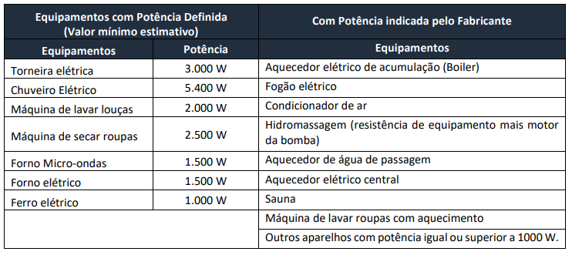
Classifciação da unidade consumidora, conforme a norma mais recente da distribuidora do ES |  |  |  | OBSERVAÇÕES
FORNECIMENTO DE ENERGIA ELÉTRICA EM TENSÃO SECUNDÁRIA EDIFICAÇÕES INDIVIDUAIS - EDP ESPÍRITO SANTO - PT.DT.PDN.000061 - V.12 06/04/2023 |  |  |  | *: Área em que efetivamente há tomadas.
 |  |  |  | As tabelas demonstadas nessa planinha foram tiradas do arquivo citado no hiperlink ao lado.

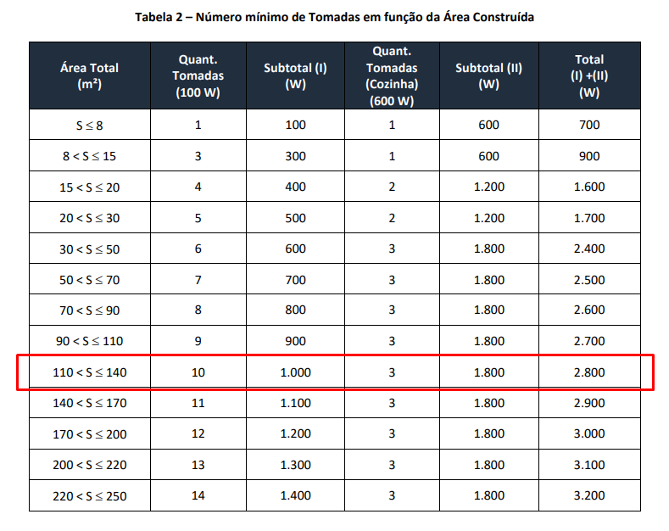
CÁLCULO DA POTÊNCIA INSTALADA
CIRCUITO | CARACTERÍSTICAS |  | POTÊNCIA (W)
Iluminação interna + externa | 2900 VA |  | 2900
TUG's em função da área construida [Tabela 2] | Área coberta* = 130,13 m² |  | 2800
TUE'S [Tabelas 3,4] | POTÊNCIA (VA) | QUANTIDADE | POTÊNCIA (W)
Chuveiros | 5400 | 2 | 10800
Máquina de lavar | 2625 (FP = 0.8) | 1 | 2100
Ar condicionado | 1650 (FP = 0.8) | 2 | 2640
Bomba da piscina (1/2 CV) | Valor da Tabela 3 | 1 | 790
Forno microondas | Valor da Tabela 4 | 1 | 1500
Motor do portão | - | 1 | 300
TOTAL |  |  | 23830

DIMENSIONAMENTO DA CATEGORIA
Carga instalada (kW) | 23.83
Categoria | T1
Proteção de entrada principal | 63 A (trifásico)
Tipo de Fornecimento | 3 Fases (Neutro)
Ramal de ligação Aéreo | 16 mm²
Condutor de entrada (até o medidor) | Responsabilidade da EDP
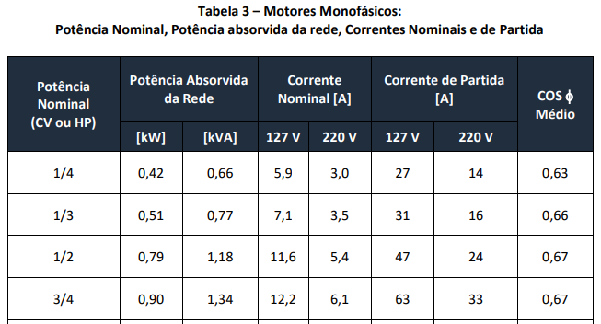
Condutor de entrada (após o medidor) | Cobre isolado 16 mm²
Condutor de entrada (Classe) | 2
Tipo de caixa | Caixa policarbonato padrão individual

Eletroduto de entrada | PVC 50 mm ou Aço di-40 mm
Terra - condutor cobre | 10 mm²
Terra - eletroduto | PVC 20 mm ou Aço di-15 mm
Motor - Maior motor | 7,5 CV
Motor - Partida | C.E.T

RAMAL DE LIGAÇÃO, POSTES E PONTALETES
Tipo de fornecimento | T1,T2
Ramal de ligação (Multiplex) | Q16 e Q25 (mm²)
Engastamento | Nota 3
Diâmetro para engastamento e Concretagem de base do poste | Base + 0,3

Poste de aço Galvanizado Altura 7,0 m: Diamentro externo (pol) x Espessura (mm) | 76 (3") x 3,35

